更換校門及外圍所有鐵器翻新
附件B14 : SC26-1191679 校舍興建與修葺及設備購置 - 校舍修葺（暑期）
項目編號: M26-0005930324
項目名稱: 小學部外圍所有鐵器翻新及更換校門工程
報價內容

序號 | R code | 子項費用名稱 | 要求 | 位置 | 數 量 | 單位 | 單 價(MOP) | 金 額(MOP)
14.6.3.1 | R26-0005930461 | 趟門，雙門 (小學部正門) | 根據現場款式，供應及安裝不鏽鋼趟門及道軌，包括一切相關工具及工序。 | ENT-1 | 2 | 套
14.6.3.2 | R26-0005930472 | 單掩門 (小學部正門左側) | 根據現場款式，供應及安裝不鏽鋼單掩門，包括一切相關工具及工序。 | ENT-1 | 1 | 套
14.6.3.3 | R26-0005930474 | 單掩門 (小學部正門右側) | 根據現場款式，供應及安裝不鏽鋼單掩門，包括一切相關工具及工序。 | ENT-1 | 1 | 套
14.6.3.4 | R26-0005931136 | 雙掩門 (小學部廚房門) | 根據現場款式，供應及安裝廚房不鏽鋼雙掩門，包括一切相關工具及工序。 | ENT-3 | 1 | 套
14.6.3.5 | R26-0005931224 | 1) 牆身 - 油漆 | 以環氧底漆+2層面漆翻新正大門周邊與內門圍欄以及廚房門周邊鏤空花紋、弧形圍欄，連鏟除現有鬆散油漆及清潔等一切工序，包括翻新位置之現有不鏽鋼飾面及大門翻新。 | ENT-1 至 ENT-3 | 128 | 平方米
14.6.3.6 | R26-0005937929 | 單掩門 | 根據現場款式，供應及安裝用於機房之不鏽鋼單掩防風防水百葉門,包括一切相關工具及工序。 | B-G-13 | 1 | 套
14.6.3.7 | R26-0005937935 | 單掩門 | 根據現場款式，供應及安裝用於機房之不鏽鋼單掩防風防水百葉門，包括一切相關工具及工序。 | B-G-14 | 1 | 套
14.6.3.8 | R26-0005941624 | 87)拆舊費/拆卸費 | 拆除現有1套趟門與道軌、2扇單掩門，包括飾面修復，所有廢料需運到政府指定廢料棄置點。包括一切相關工具及工序。 | ENT-1 | 19.5 | 平方米
14.6.3.9 | R26-0005945882 | 87)拆舊費/拆卸費 |  |  | 3.8 | 平方米
14.6.3.10 | R26-0005945889 | 87)拆舊費/拆卸費 |  |  | 3.8 | 平方米
14.6.3.11 | R26-0005945893 | 87)拆舊費/拆卸費 | 拆除現有1扇單掩門，包括飾面修復，所有廢料需運到政府指定廢料棄置點。包括一切相關工具及工序。 | B-G-13 | 2 | 平方米
14.6.3.12 | R26-0005945894 | 87)拆舊費/拆卸費 | 拆除現有1扇單掩門，包括飾面修復，所有廢料需運到政府指定廢料棄置點。包括一切相關工具及工序。 | B-G-14 | 2 | 平方米
14.6.3.13 | R26-0005945907 | 87)拆舊費/拆卸費 | 拆除現有廚房位置雙掩門，包括飾面修復，所有廢料需運到政府指定廢料棄置點。包括一切相關工具及工序。 | ENT-3 | 3.6 | 平方米
總價
注意事項： 1. 請用澳門幣為貨幣單位。 2. 有效期必須至2026年12月31日，並請列明總施工工期。 3. 請按本校提供之編號及順序報價。 4. 所有新門採用304#不鏽鋼門，可提交同等或更高規格材質方案，並提供相關檢測證明。 5. 需要詳細說明有關用料品牌、用途、規格、成份，連包括一切相關工具及工序流程等資料。 6. 施工期間須每日提交工程進度報告。 7.所有拆舊垃圾清運至政府指定地點，相關費用已包含在報價內。 8. 施工須妥善保護校內原有設施及裝修，如有損毀須無償復原。 9. 報價包含全項目材料、配件、人工、機械設備、材料損耗、全工序施工費用，為全包價。 10.新安裝不鏽鋼門保證3年不生銹。

附件
序號 | 位置 | 現況圖
14.6.3.1 | ENT-1 | 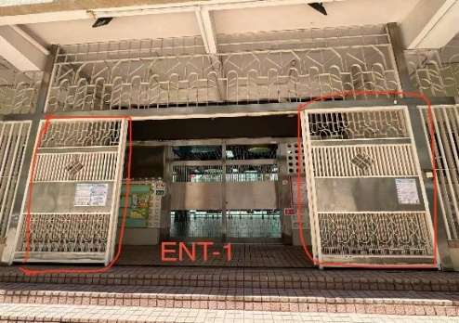
14.6.3.2 | ENT-1 | 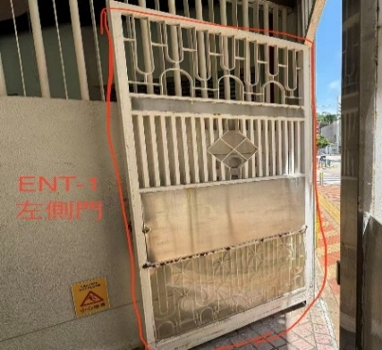
14.6.3.3 | ENT-1 | 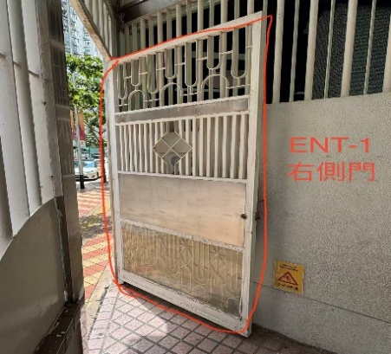
14.6.3.4 | ENT-3 | 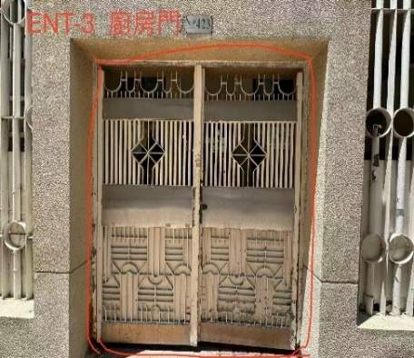
14.6.3.5 | ENT-1 至 ENT-3 | 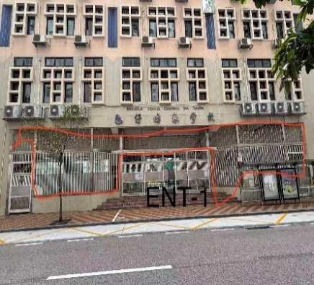 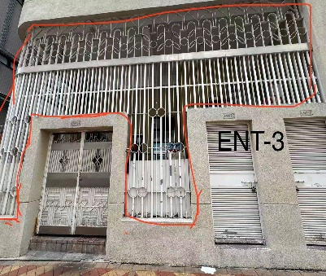 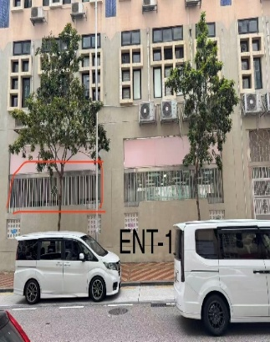
14.6.3.6 | B-G-13 | 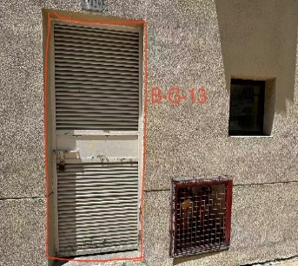
14.6.3.7 | B-G-14 | 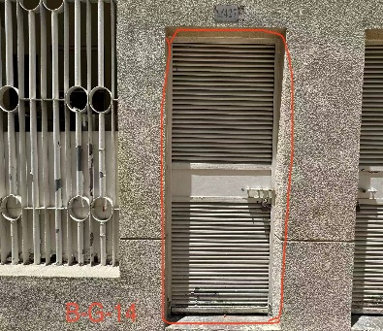
14.6.3.8 | ENT-1 | 
14.6.3.9 |  | 
14.6.3.10 |  | 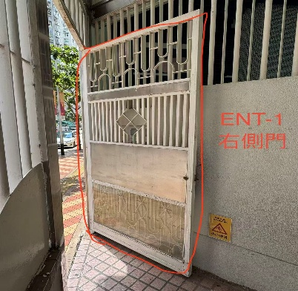
14.6.3.11 | B-G-13
14.6.3.12 | B-G-14 | 
14.6.3.13 | ENT-3 | 